1.실무_STANDARD캡쳐
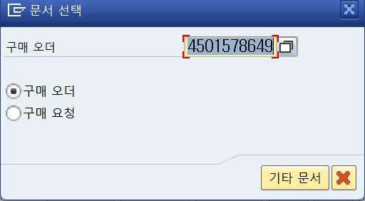
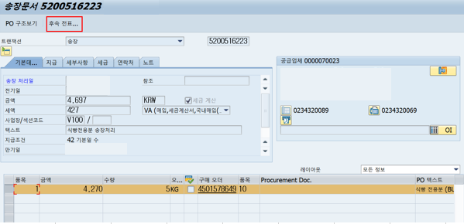
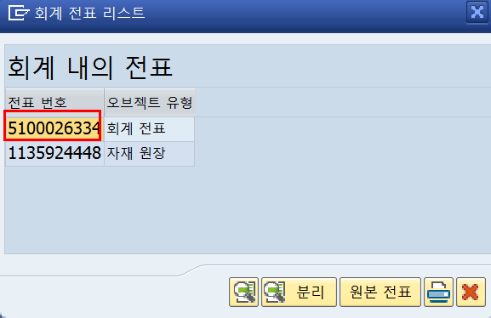
1. 송장처리를 위해 구매문서번호(PO) 조회
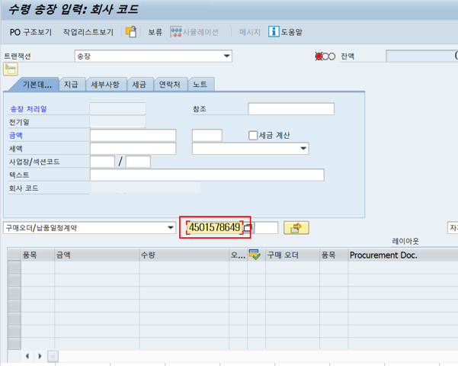

2. 세금계산서 발행에 맞게 세금코드 처리
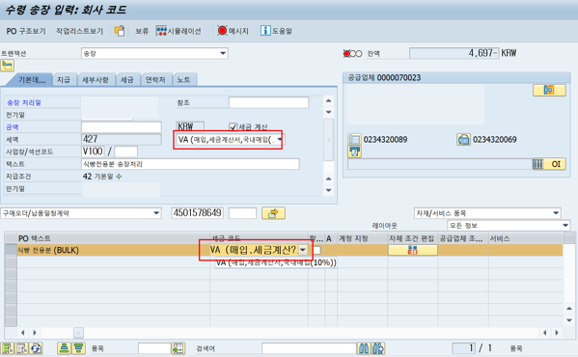

3. 금액입력(공급가액 + 세액)
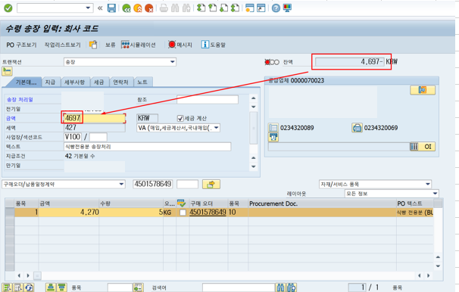

4. 잔액확인 후 시뮬레이션 (잔액이 0으로 되면 빨간불에서 초록불로 바뀜)
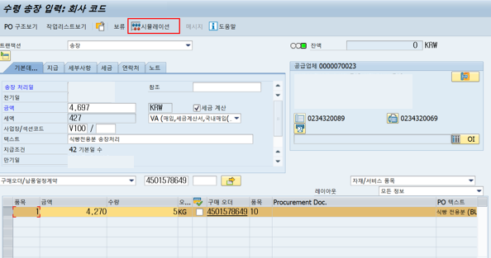

5.전기
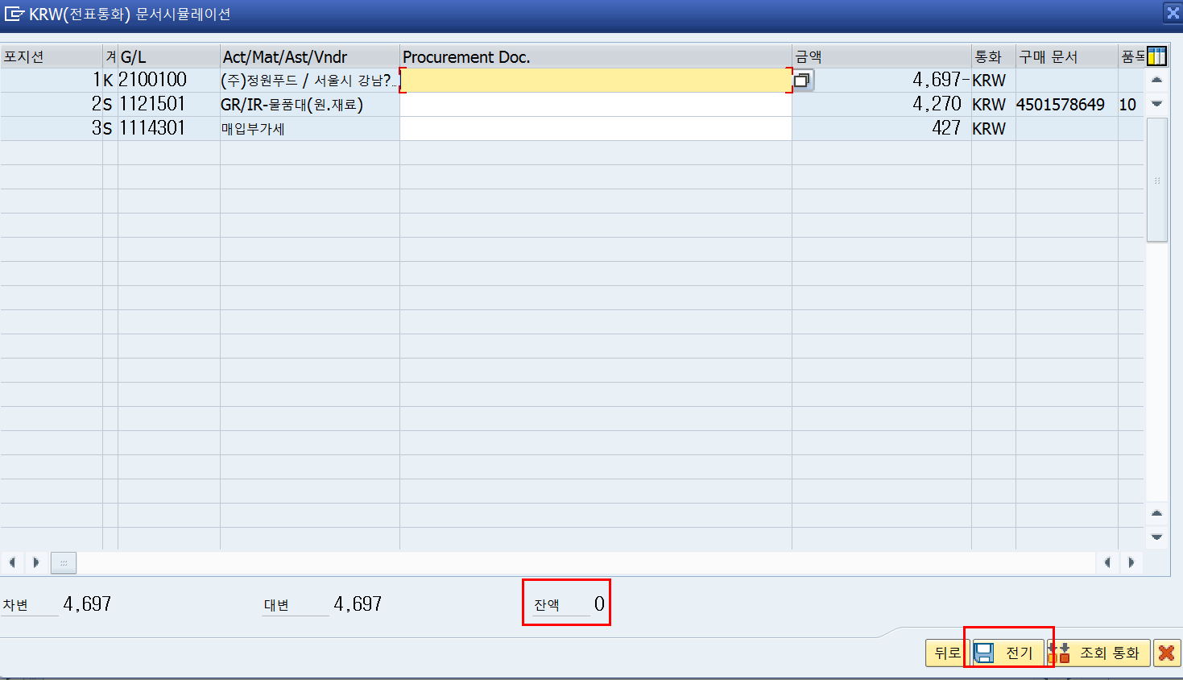

6.전표확인

